Hoja1
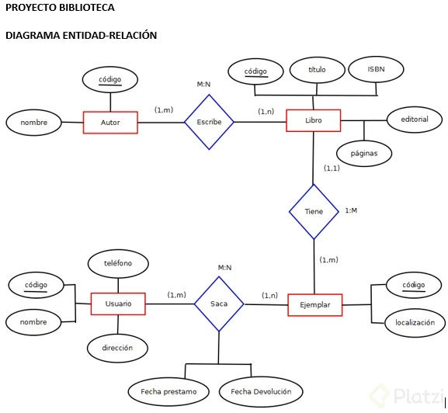
Modelo Conceptual o Modelo Logico

Clientes:
Atributos | Tipo de Datos | Dominio | Not Null /Unico | Tipo de Clave | Tabla Foranea
Id-Cliente | int | 0-999 | Not Null /Unico | Pk | -
Nombre | Varchar | 0-255 | Not Null | - | -
Apellido | Varchar | 0-99 | Not Null | - | -
Telefono | int | 0-99 | Null | - | -
Domicilio | Varchar | 0-255 | Not Null | - | -

Facturas:
Atributos | Tipo de Datos | Dominio | Not Null /Unico | Tipo de Clave | Tabla Foranea
Id-Factura | int | 0-99 | Not Null /Unico | Pk | -
Fecha | Date | YYYY-MM-DD | Not Null | - | -
Cantidad | int | 0-99999 | Not Null
Iva | decimal | 0-11 | Not Null
Total | decimal | 0-99999,99 | Not Null
Cod-Cliente | int | 0-999 | Not Null | FK | Clientes
Cod-Producto | int | 0-999 | Not Null | FK | Productos

Productos:
Atributos | Tipo de Datos | Dominio | Not Null /Unico | Tipo de Clave | Tabla Foranea
Id-Producto | int | 0-12 | Not Null /Unico | Pk | -
Descripcion | Varchar | 0-255 | Not Null | - | -
Precio de Venta | decimal | 0-99999 | Not Null | - | -
Stock | int | 0-999 | Not Null | - | -

